Summary table
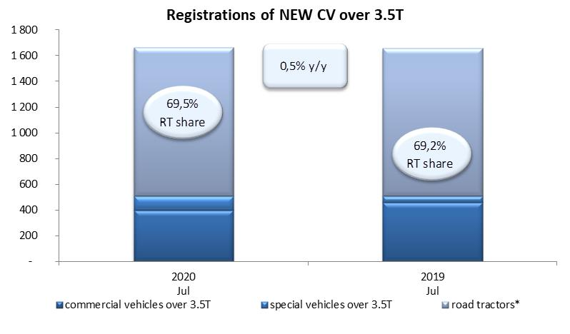
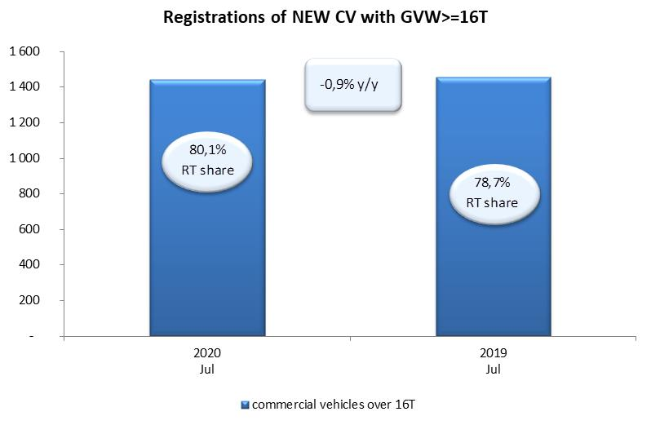
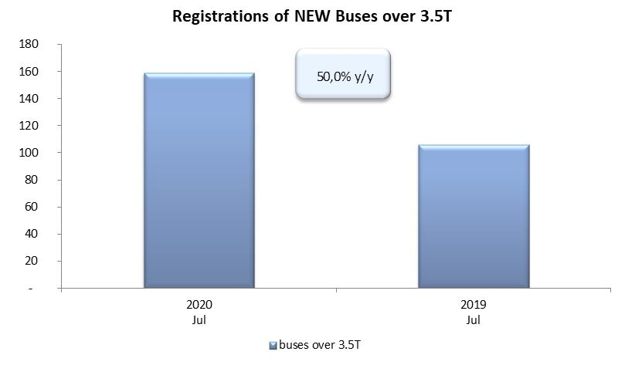
PZPM based on CEP (Ministry of Digital Affairs) |  |  |  |  |  | 06/08/2020
 |  |  |  |  |  | units
FIRST REGISTRATIONS OF NEW COMMERCIAL VEHICLES OVER 3.5T
 | 2020 Jul | 2019 Jul | % change y/y | 2020 Jan - Jul | 2019 Jan - Jul | % change y/y
CV - TOTAL | 1,664 | 1,656 | 0.5% | 9,801 | 18,442 | -46.9%
commercial vehicles over 3.5T | 398 | 459 | -13.3% | 2,586 | 4,303 | -39.9%
special vehicles over 3.5T | 110 | 51 | 115.7% | 456 | 399 | 14.3%
road tractors* | 1,156 | 1,146 | 0.9% | 6,759 | 13,740 | -50.8%
BUSES - TOTAL | 159 | 106 | 50.0% | 851 | 1,644 | -48.2%
COMMERCIAL VEHICLES - TOTAL | 1,823 | 1,762 | 3.5% | 10,652 | 20,086 | -47.0%
*/ The data does not cover new registrations of domestic producers their own brands

